Chi tiết địa chất
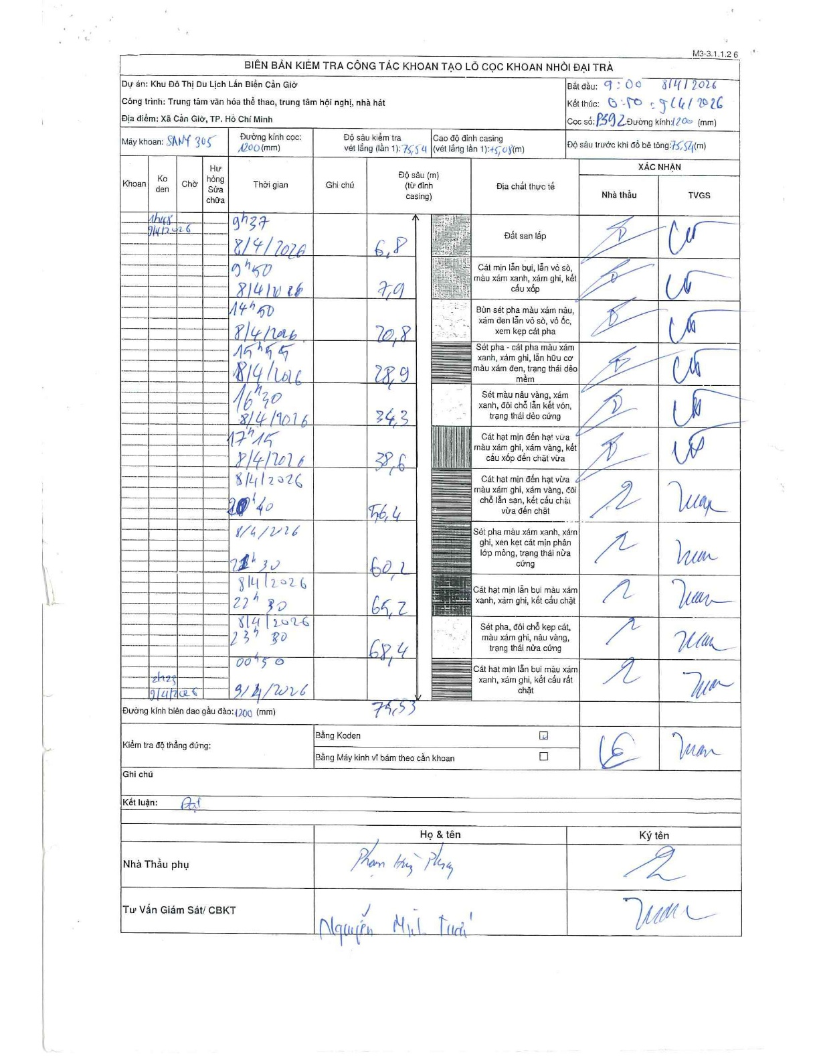
Dự án | Cần Giờ
Hạng mục | Trung tâm văn hóa thể thao, trung tâm hội nghị, nhà hát
Tên bộ phận | Nhà hát
Số hiệu cọc | P392
Tên Máy khoan | SGCT-KCN0002
Đường kính | D1200
Bắt đầu thi công | 09:00 08/04/2026
Kết thúc thi công | 00:50 09/04/2026

Địa chất TT | Đường kính | Mô tả lớp thiết kế | Từ (h) | Đến (h) | Cao độ từ | Cao độ đến | T.Gian (h) | Dài (m) | V (m/h) | Ghi chú
Đất san lấp | D1200 | Đất san lấp | 09:00 08/04/2026 | 09:37 08/04/2026 | 0 | -6.8 | 0.62 | 6.8 | 11.03
2 | D1200 | Cát mịn lẫn bụi, lẫn vỏ sò, màu xám xanh, xám ghi, kết cấu xốp | 09:50 08/04/2026 | 09:50 08/04/2026 | -6.8 | -7.9 | 0.5 | 1.1 | 2.2
3 | D1200 | Bùn sét pha màu xám nâu, xám đen lẫn vỏ sò, vỏ ốc, xen kẹp cát pha | 14:50 08/04/2026 | 14:50 08/04/2026 | -7.9 | -20.8 | 0.5 | 12.9 | 25.8
4 | D1200 | Sét pha - cát pha màu xám xanh, xám ghi, lẫn hữu cơ màu xám đen, trạng thái dẻo mềm | 15:55 08/04/2026 | 15:55 08/04/2026 | -20.8 | -28.9 | 0.5 | 8.1 | 16.2
5 | D1200 | Sét màu nâu vàng, xám xanh, đôi chỗ lẫn kết vón, trạng thái dẻo cứng | 16:30 08/04/2026 | 16:30 08/04/2026 | -28.9 | -34.3 | 0.5 | 5.4 | 10.8
6 | D1200 | Cát hạt mịn đến hạt vừa màu xám ghi, xám vàng, kết cấu xốp đến chặt vừa | 17:15 08/04/2026 | 17:15 08/04/2026 | -34.3 | -38.6 | 0.5 | 4.3 | 8.6
7 | D1200 | Cát hạt mịn đến hạt vừa màu xám ghi, xám vàng, đôi chỗ lẫn san, kết cấu chặt vừa đến chặt | 20:40 08/04/2026 | 20:40 08/04/2026 | -38.6 | -56.4 | 0.5 | 17.8 | 35.6
8 | D1200 | Sét pha màu xám xanh, xám ghi, xen kẹt cát mịn phân lớp mỏng, trạng thái nửa cứng | 21:30 08/04/2026 | 21:30 08/04/2026 | -56.4 | -60.2 | 0.5 | 3.8 | 7.6
9 | D1200 | Cát hạt mịn lẫn bụi màu xám xanh, xám ghi, kết cấu chặt | 22:30 08/04/2026 | 22:30 08/04/2026 | -60.2 | -65.2 | 0.5 | 5 | 10
10 | D1200 | Sét pha, đôi chỗ kẹp cát, màu xám ghi, nâu vàng, trạng thái nửa cứng | 23:30 08/04/2026 | 23:30 08/04/2026 | -65.2 | -68.4 | 0.5 | 3.2 | 6.4
11 | D1200 | Cát hạt mịn lẫn bụi màu xám xanh, xám ghi, kết cấu rất chặt | 00:50 09/04/2026 | 00:50 09/04/2026 | -68.4 | -75.53 | 0.5 | 7.13 | 14.26

ẢNH BIÊN BẢN GỐC

